Table
Style/Color | Артикул на этикетке | Style | Name | Группа | Категория | Коллекция | Сезон | фото | Brand name | Color | Цвет полный | Цвет | Особенности | Лига | Команды | материал верха | материал подкладки | Тип материала верха 1С | Тип материала верха | Пол (муж/жен/yнисекс) | O/S (53-63 см) | XS (53см) | XS/S (54см) | S (55 см) | S/M (56 см) | M (57 см) | M/L (58 см) | L (59 см) | L/XL (60 см) | XL (61 см) | XL/XXL (62 см) | XXL (63 см) | XXL/XXXL (64см) | XXXL (65см) | сумма | код страны | Name of manufacturer, it's address | Наименование страны-изготовителя: | Вес нетто | Вес брутто | Всего нетто | Всего брутто | Цена | Сумма | Есть в 1С | Новая модель | Новый цвет | ControlPanel
HFT Air Cooledwhite/lt.blue/olive | 51-001-46 | HFT Air Cooled |  | Бейсболки | бейсболка с сеточкой | Coastal | всесезон | 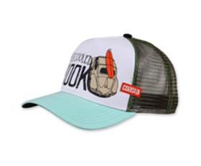 | Coastal | white/lt.blue/olive | белый / голубой |  |  |  |  | 60% хлопок - 40% полиэстер |  | хлопковые | Текстиль, ткань | Унисекс | 132 |  |  |  |  |  |  |  |  |  |  |  |  |  | 132 | CN | Name of manufacturer and its legal address: Hüsken Distribution e.K., Sandstr. 92, 45473 Mülheim, Germany; Brunch of manufacturer and its legal address: JIANGSU SOHO SILK & TEXTILE CO LTD, 48 NINGNAN Road, 210012 NANJING, CHINA | КИТАЙ | 0.1 | 0.15 | 13.2 | 19.8 | 240.00 ₽ | 31,680.00 ₽ | 0 | 1 | -
HFT Air Cooledmustard/brown/white | 51-001-13 | HFT Air Cooled |  | Бейсболки | бейсболка с сеточкой | Coastal | всесезон | 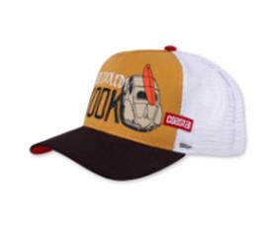 | Coastal | mustard/brown/white | оранжевый / черный |  |  |  |  | 60% хлопок - 40% полиэстер |  | хлопковые | Текстиль, ткань | Унисекс | 44 |  |  |  |  |  |  |  |  |  |  |  |  |  | 44 | CN | Name of manufacturer and its legal address: Hüsken Distribution e.K., Sandstr. 92, 45473 Mülheim, Germany; Brunch of manufacturer and its legal address: JIANGSU SOHO SILK & TEXTILE CO LTD, 48 NINGNAN Road, 210012 NANJING, CHINA | КИТАЙ | 0.1 | 0.15 | 4.4 | 6.6 | 240.00 ₽ | 10,560.00 ₽ | 0 | 1 | -
HFT Low Beetlegrey | 51-002-08 | HFT Low Beetle |  | Бейсболки | бейсболка с сеточкой | Coastal | всесезон | 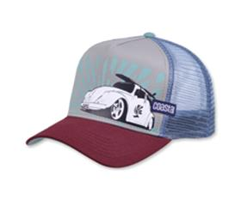 | Coastal | grey | серый / бордовый |  |  |  |  | 60% хлопок - 40% полиэстер |  | хлопковые | Текстиль, ткань | Унисекс | 143 |  |  |  |  |  |  |  |  |  |  |  |  |  | 143 | CN | Name of manufacturer and its legal address: Hüsken Distribution e.K., Sandstr. 92, 45473 Mülheim, Germany; Brunch of manufacturer and its legal address: JIANGSU SOHO SILK & TEXTILE CO LTD, 48 NINGNAN Road, 210012 NANJING, CHINA | КИТАЙ | 0.1 | 0.15 | 14.3 | 21.45 | 216.00 ₽ | 30,888.00 ₽ | 0 | 1 | -
HFT Surfbeetleorange | 51-003-50 | HFT Surfbeetle |  | Бейсболки | бейсболка с сеточкой | Coastal | всесезон | 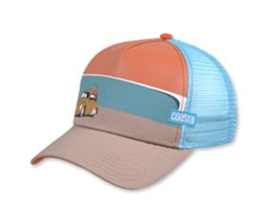 | Coastal | orange | оранжевый / бежевый |  |  |  |  | 60% хлопок - 40% полиэстер |  | хлопковые | Текстиль, ткань | Унисекс | 150 |  |  |  |  |  |  |  |  |  |  |  |  |  | 150 | CN | Name of manufacturer and its legal address: Hüsken Distribution e.K., Sandstr. 92, 45473 Mülheim, Germany; Brunch of manufacturer and its legal address: JIANGSU SOHO SILK & TEXTILE CO LTD, 48 NINGNAN Road, 210012 NANJING, CHINA | КИТАЙ | 0.1 | 0.15 | 15 | 22.5 | 216.00 ₽ | 32,400.00 ₽ | 0 | 1 | -
HFT C-Bullnavy/white | 51-004-70 | HFT C-Bull |  | Бейсболки | бейсболка с сеточкой | Coastal | всесезон | 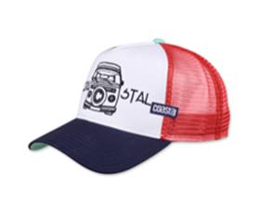 | Coastal | navy/white | белый / темно-синий |  |  |  |  | 60% хлопок - 40% полиэстер |  | хлопковые | Текстиль, ткань | Унисекс | 150 |  |  |  |  |  |  |  |  |  |  |  |  |  | 150 | CN | Name of manufacturer and its legal address: Hüsken Distribution e.K., Sandstr. 92, 45473 Mülheim, Germany; Brunch of manufacturer and its legal address: JIANGSU SOHO SILK & TEXTILE CO LTD, 48 NINGNAN Road, 210012 NANJING, CHINA | КИТАЙ | 0.1 | 0.15 | 15 | 22.5 | 312.00 ₽ | 46,800.00 ₽ | 0 | 1 | -
HFT Beetlecharcoal | 51-005-05 | HFT Beetle |  | Бейсболки | бейсболка с сеточкой | Coastal | всесезон | 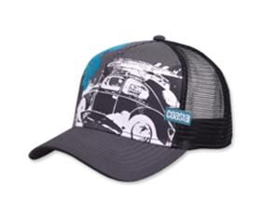 | Coastal | charcoal | темно-серый |  |  |  |  | 60% хлопок - 40% полиэстер |  | хлопковые | Текстиль, ткань | Унисекс | 9 |  |  |  |  |  |  |  |  |  |  |  |  |  | 9 | CN | Name of manufacturer and its legal address: Hüsken Distribution e.K., Sandstr. 92, 45473 Mülheim, Germany; Brunch of manufacturer and its legal address: JIANGSU SOHO SILK & TEXTILE CO LTD, 48 NINGNAN Road, 210012 NANJING, CHINA | КИТАЙ | 0.1 | 0.15 | 0.9 | 1.35 | 216.00 ₽ | 1,944.00 ₽ | 0 | 1 | -
HFT Beetledark brown | 51-005-14 | HFT Beetle |  | Бейсболки | бейсболка с сеточкой | Coastal | всесезон | 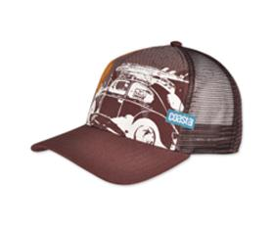 | Coastal | dark brown | коричневый |  |  |  |  | 60% хлопок - 40% полиэстер |  | хлопковые | Текстиль, ткань | Унисекс | 33 |  |  |  |  |  |  |  |  |  |  |  |  |  | 33 | CN | Name of manufacturer and its legal address: Hüsken Distribution e.K., Sandstr. 92, 45473 Mülheim, Germany; Brunch of manufacturer and its legal address: JIANGSU SOHO SILK & TEXTILE CO LTD, 48 NINGNAN Road, 210012 NANJING, CHINA | КИТАЙ | 0.1 | 0.15 | 3.3 | 4.95 | 216.00 ₽ | 7,128.00 ₽ | 0 | 1 | -
HFT Beetlesun yellow | 51-005-20 | HFT Beetle |  | Бейсболки | бейсболка с сеточкой | Coastal | всесезон | 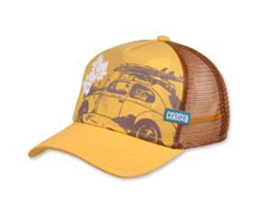 | Coastal | sun yellow | желтый |  |  |  |  | 60% хлопок - 40% полиэстер |  | хлопковые | Текстиль, ткань | Унисекс | 118 |  |  |  |  |  |  |  |  |  |  |  |  |  | 118 | CN | Name of manufacturer and its legal address: Hüsken Distribution e.K., Sandstr. 92, 45473 Mülheim, Germany; Brunch of manufacturer and its legal address: JIANGSU SOHO SILK & TEXTILE CO LTD, 48 NINGNAN Road, 210012 NANJING, CHINA | КИТАЙ | 0.1 | 0.15 | 11.8 | 17.7 | 216.00 ₽ | 25,488.00 ₽ | 0 | 1 | -
HFT Surfbullyd.brown/orange | 51-006-13 | HFT Surfbully |  | Бейсболки | бейсболка с сеточкой | Coastal | всесезон | 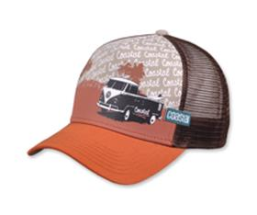 | Coastal | d.brown/orange | оранжевый |  |  |  |  | 60% хлопок - 40% полиэстер |  | хлопковые | Текстиль, ткань | Унисекс | 15 |  |  |  |  |  |  |  |  |  |  |  |  |  | 15 | CN | Name of manufacturer and its legal address: Hüsken Distribution e.K., Sandstr. 92, 45473 Mülheim, Germany; Brunch of manufacturer and its legal address: JIANGSU SOHO SILK & TEXTILE CO LTD, 48 NINGNAN Road, 210012 NANJING, CHINA | КИТАЙ | 0.1 | 0.15 | 1.5 | 2.25 | 216.00 ₽ | 3,240.00 ₽ | 0 | 1 | -
HFT Retro Beautyred/grey | 51-007-95 | HFT Retro Beauty |  | Бейсболки | бейсболка с сеточкой | Coastal | всесезон | 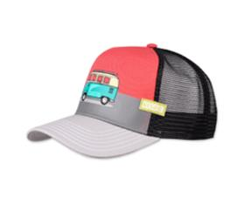 | Coastal | red/grey | красный / серый |  |  |  |  | 60% хлопок - 40% полиэстер |  | хлопковые | Текстиль, ткань | Унисекс | 3 |  |  |  |  |  |  |  |  |  |  |  |  |  | 3 | CN | Name of manufacturer and its legal address: Hüsken Distribution e.K., Sandstr. 92, 45473 Mülheim, Germany; Brunch of manufacturer and its legal address: JIANGSU SOHO SILK & TEXTILE CO LTD, 48 NINGNAN Road, 210012 NANJING, CHINA | КИТАЙ | 0.1 | 0.15 | 0.3 | 0.45 | 264.00 ₽ | 792.00 ₽ | 0 | 1 | -
HFT Ride Tidebeige | 51-008-11 | HFT Ride Tide |  | Бейсболки | бейсболка с сеточкой | Coastal | всесезон | 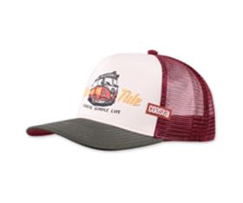 | Coastal | beige | белый / зеленый |  |  |  |  | 60% хлопок - 40% полиэстер |  | хлопковые | Текстиль, ткань | Унисекс | 1 |  |  |  |  |  |  |  |  |  |  |  |  |  | 1 | CN | Name of manufacturer and its legal address: Hüsken Distribution e.K., Sandstr. 92, 45473 Mülheim, Germany; Brunch of manufacturer and its legal address: JIANGSU SOHO SILK & TEXTILE CO LTD, 48 NINGNAN Road, 210012 NANJING, CHINA | КИТАЙ | 0.1 | 0.15 | 0.1 | 0.15 | 239.76 ₽ | 239.76 ₽ | 0 | 1 | -
HFT Sambaslate | 51-009-27 | HFT Samba |  | Бейсболки | бейсболка с сеточкой | Coastal | всесезон | 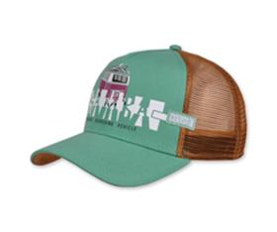 | Coastal | slate | зеленый / коричневый |  |  |  |  | 60% хлопок - 40% полиэстер |  | хлопковые | Текстиль, ткань | Унисекс | 150 |  |  |  |  |  |  |  |  |  |  |  |  |  | 150 | CN | Name of manufacturer and its legal address: Hüsken Distribution e.K., Sandstr. 92, 45473 Mülheim, Germany; Brunch of manufacturer and its legal address: JIANGSU SOHO SILK & TEXTILE CO LTD, 48 NINGNAN Road, 210012 NANJING, CHINA | КИТАЙ | 0.1 | 0.15 | 15 | 22.5 | 216.00 ₽ | 32,400.00 ₽ | 0 | 1 | -
HFT Sun Downbrown/green | 51-010-33 | HFT Sun Down |  | Бейсболки | бейсболка с сеточкой | Coastal | всесезон | 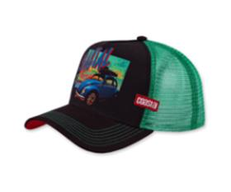 | Coastal | brown/green | черный / зеленый |  |  |  |  | 60% хлопок - 40% полиэстер |  | хлопковые | Текстиль, ткань | Унисекс | 150 |  |  |  |  |  |  |  |  |  |  |  |  |  | 150 | CN | Name of manufacturer and its legal address: Hüsken Distribution e.K., Sandstr. 92, 45473 Mülheim, Germany; Brunch of manufacturer and its legal address: JIANGSU SOHO SILK & TEXTILE CO LTD, 48 NINGNAN Road, 210012 NANJING, CHINA | КИТАЙ | 0.1 | 0.15 | 15 | 22.5 | 264.00 ₽ | 39,600.00 ₽ | 0 | 1 | -
HFT Surf Campwhite | 51-011-29 | HFT Surf Camp |  | Бейсболки | бейсболка с сеточкой | Coastal | всесезон | 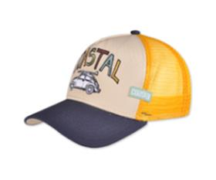 | Coastal | white | бежевый / темно-синий |  |  |  |  | 60% хлопок - 40% полиэстер |  | хлопковые | Текстиль, ткань | Унисекс | 31 |  |  |  |  |  |  |  |  |  |  |  |  |  | 31 | CN | Name of manufacturer and its legal address: Hüsken Distribution e.K., Sandstr. 92, 45473 Mülheim, Germany; Brunch of manufacturer and its legal address: JIANGSU SOHO SILK & TEXTILE CO LTD, 48 NINGNAN Road, 210012 NANJING, CHINA | КИТАЙ | 0.1 | 0.15 | 3.1 | 4.65 | 264.00 ₽ | 8,184.00 ₽ | 0 | 1 | -
HFT Sun Downwhite/black/green | 51-010-72 | HFT Sun Down |  | Бейсболки | бейсболка с сеточкой | Coastal | всесезон | 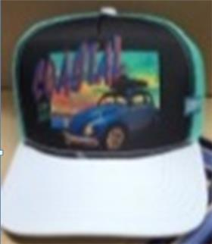 | Coastal | white/black/green | черный / белый |  |  |  |  | 60% хлопок - 40% полиэстер |  | хлопковые | Текстиль, ткань | Унисекс | 150 |  |  |  |  |  |  |  |  |  |  |  |  |  | 150 | CN | Name of manufacturer and its legal address: Hüsken Distribution e.K., Sandstr. 92, 45473 Mülheim, Germany; Brunch of manufacturer and its legal address: JIANGSU SOHO SILK & TEXTILE CO LTD, 48 NINGNAN Road, 210012 NANJING, CHINA | КИТАЙ | 0.1 | 0.15 | 15 | 22.5 | 264.00 ₽ | 39,600.00 ₽ | 0 | 1 | -

